Детальная спецификация
№ п/п | Наименование | Полное описание | Гост, ТУ | Ед. изм. | Кол-во | изображение

1 | Стул | каркас-хромированный стальной профиль 25мм, сиденье-ДСП 16 мм, наполнитель -пенополиуретан -22 кг-куб.м., высота спинки-920мм, высота сиделья-470мм, ширина 360мм; цвет- кофе с молоком | НД Производителя | шт | 30 | 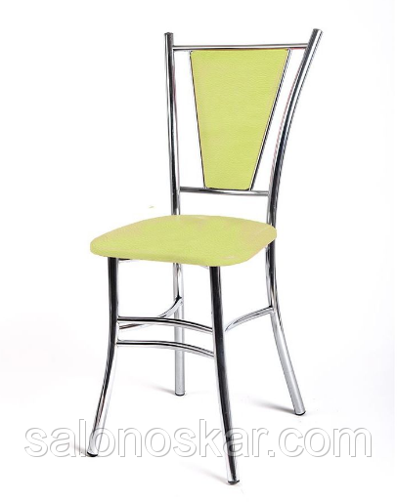
2 | Стол письменный | 738х1200х800; цвет-ольха | НД Производителя | шт | 5
3 | Шкаф со стеклом | Стиль С-22/1 800*410*1940 мм; цвет-ольха | НД Производителя | шт | 10 | 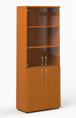
4 | Шкаф 2-х створчатый д/одежды | 800*410*1940 мм; цвет-ольха | НД Производителя | шт | 8 | 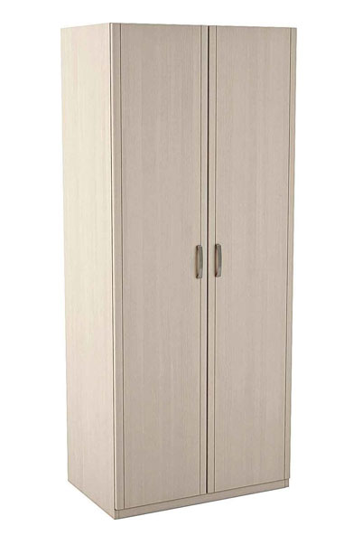
5 | Диван офисный | кожзам, 1400*810*855 мм; цвет-черный | НД Производителя | шт | 1 | 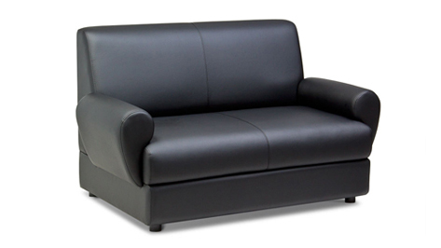
6 | Шкаф 3 -х створчатый для одежды | с антресолью, зеркалом, 1500*500*2400 мм, цвет-дуб |  |  | 1 | 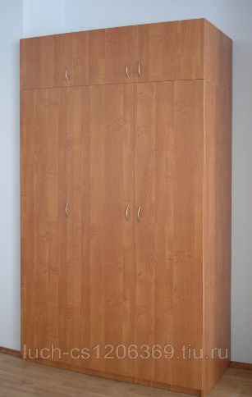
7 | Шкаф 2-х створчатый для одежды | с антресолью, двери с замком ЛДСП, 1870*1000*600 мм; цвет- орех | НД Производителя | шт | 1 | 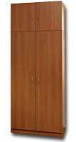
8 | Шкаф 2-х створчатый для документов | закрытый, с антресолью, 2400х1228х500; цвет-дуб | НД Производителя | шт | 1
9 | Шкаф для документов | закрытый с пятью полками, антресолью, 1870*800*600 мм, цвет-орех | НД Производителя | шт | 1
10 | Шкаф для документов закрытый | 800*410*800 мм, цвет-ольха | НД Производителя | шт | 3 | 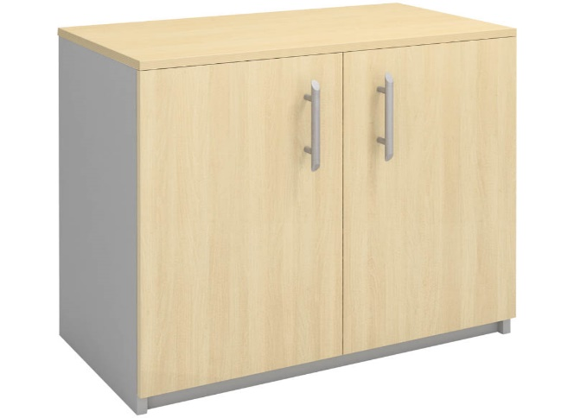
11 | Стол обеденный | 1100*700 мм, прямоугольный, ноги-хром, цвет - кофе с молоком | НД Производителя | шт | 6 | 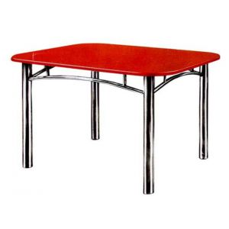
12 | Стул для посетителей | ИЗО БЛЭК, кожзам, цвет - черный | НД Производителя | шт | 6 | 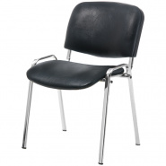
13 | Кресло | CH-899/TW-11 синхромеханизм качания с регулировкой под вес и фиксацией в вертикальном положении регулировка высоты(газлифт) поясничная поддерживающая опора перемещается по высоте относительно спинки ограничение по весу 120кг материал обивки ткань TW; цвет - черный | НД Производителя | шт | 3 | 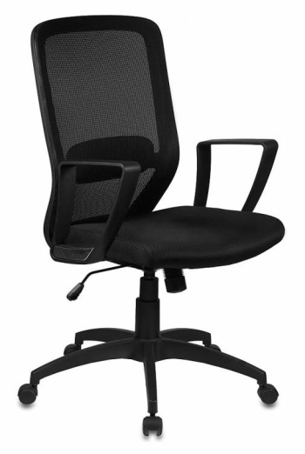
14 | Полка навесная | 700*500*290 мм; цвет-ольха | НД Производителя | шт | 4 | 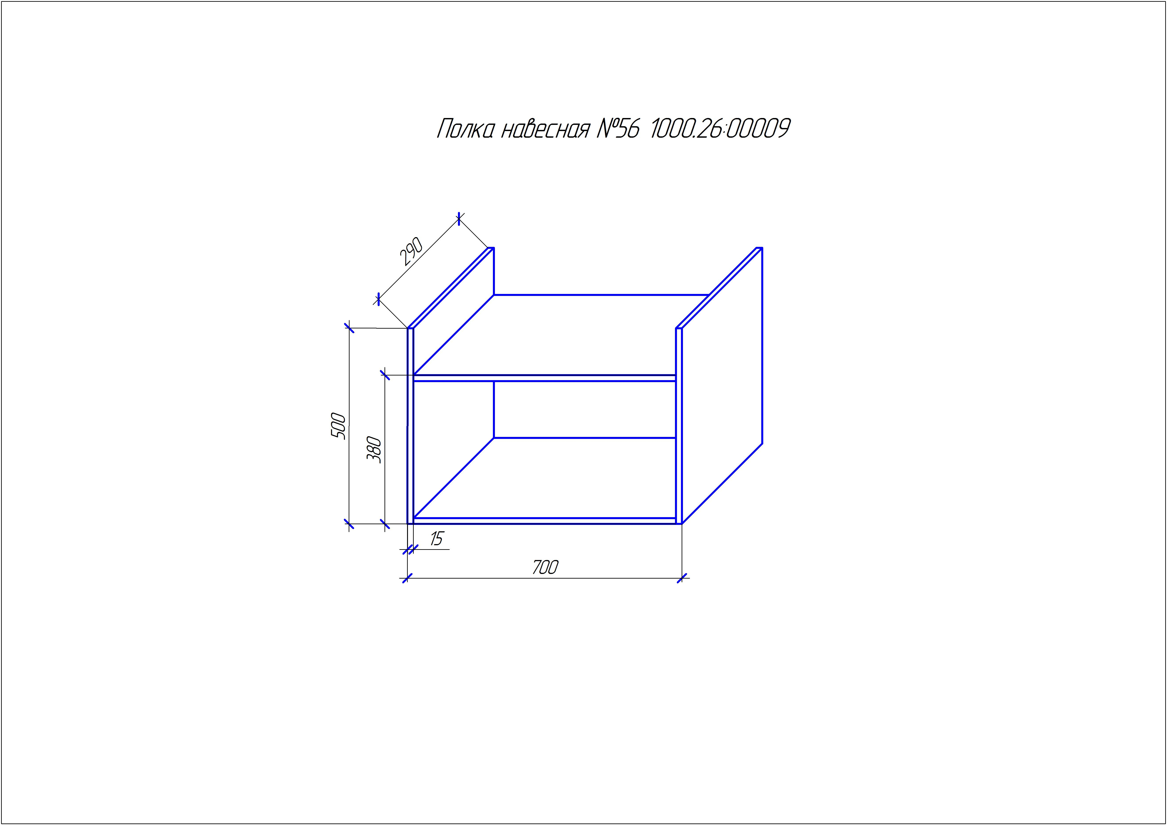
15 | Кресло | СН727; цвет - черный | НД Производителя | шт | 35 | 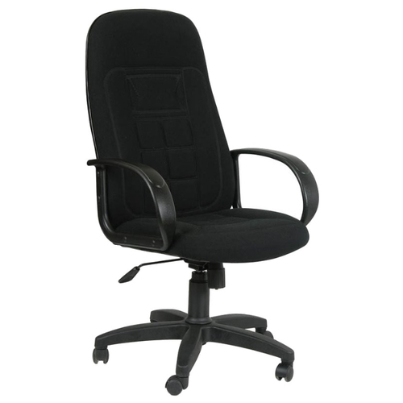
16 | Тумба под оргтехнику | цвет-ольха | НД Производителя | шт | 5 | 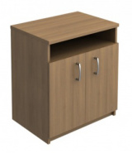
17 | Стол офисный угловой левый | угловой левый; цвет - ольха | НД Производителя | шт | 4 | 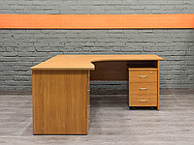
18 | Стол для компьютера Е-205 | прямой с тумбой; цвет-ольха | НД Производителя | шт | 3 | 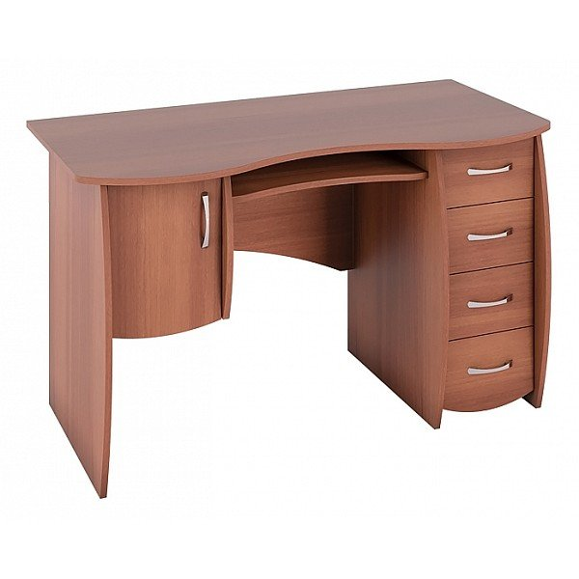
19 | Бриффинг-приставка Manhattan | 1200*800*750 мм; цвет-ольха |  |  | 2 | 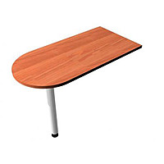
20 | Скамья SG 1500 | Скамья гардеробная SG 1500 высота 45см ширина 150см глубина 35см каркас выполнен из профильной трубы и окрашен серой порошковой краской | НД Производителя | шт | 7 | 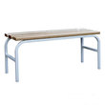
21 | Шкаф Стенли 3-х створчатый | Шкаф Стенли 3-х створчатый; цвет - ольха | НД Производителя | шт | 1 | 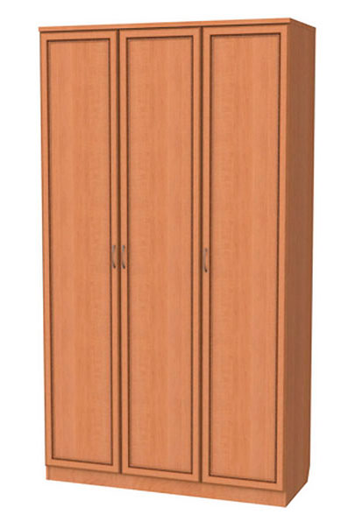
22 | Стол офисный угловой правый | Стол офисный угловой правый с тумбой, цвет-ольха | НД Производителя | шт | 4 | 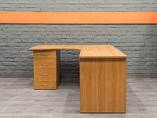
23 | Стол компьютерный маленький | цвет-ольха |  |  | 1 | 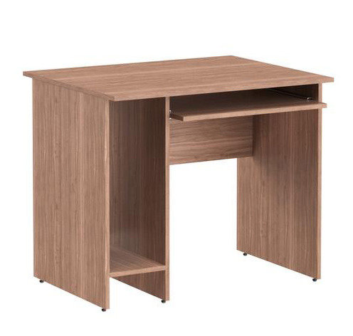
24 | Тумба выкатная 3 ящика | цвет-ольха |  |  | 6 | 
25 | Вешалка для одежды напольная | Вешалка для одежды напольная М 6, цвет-черный | НД Производителя | шт | 4 | 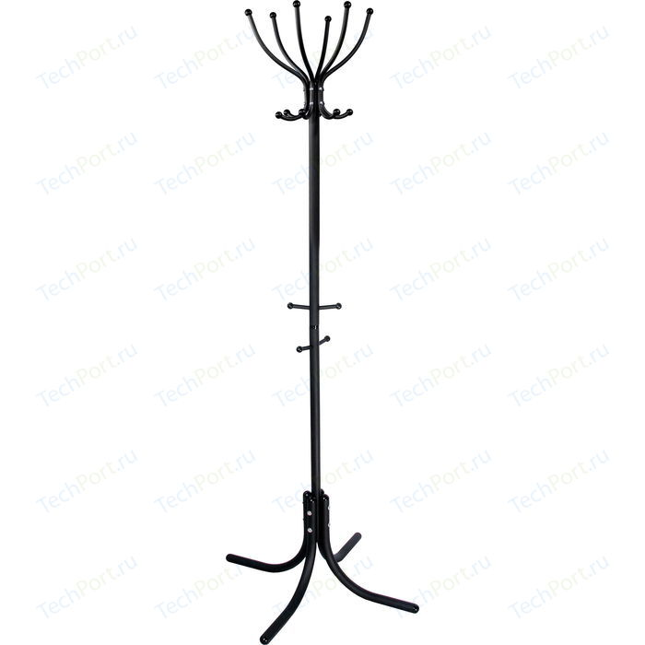
26 | Шкаф 2-х створчатый для одежды | с антресолью, 800*410*1940 мм, цвет-ольха | НД Производителя | шт | 1 | 